ver1
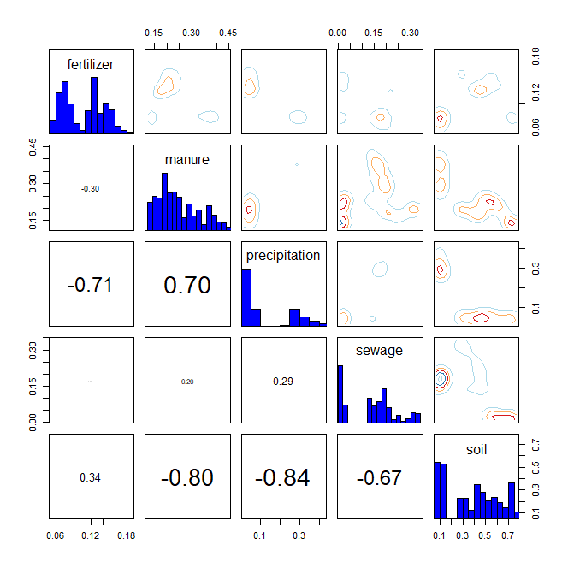
* R language MixSIAR package 기반 Bayesian Isotope Mixing Model 적합 결과
 |  |  |  |  |  |  |  |  | DIC | median of xi
1. 사용 데이터: 2024 환경기초조사사업 결과(d15N, d18O) |  |  |  |  |  |  |  |  | 1933.971 | d15N | 0.5
2. 조사하천: 지석천 |  |  |  |  |  |  |  |  |  | d18O | 0.1
3. 조사기간: 2024년 4~9월
4. 공변인: 강우 여부(rain, random)
5. 설정 오염원: 분뇨(manure), 화학비료(fertilizer), 토양(soil), 하수(sewage), 강우(precipitation)

6. Model 적합 결과
1) isospace plot
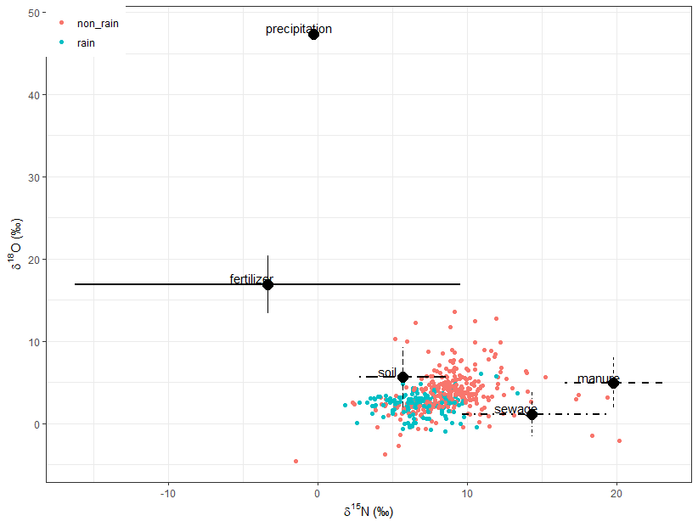

2) prior=1
`-> 조사 전 모든 오염원에 대한 사전 가능성(사전분포 모수)을 동일하게 설정
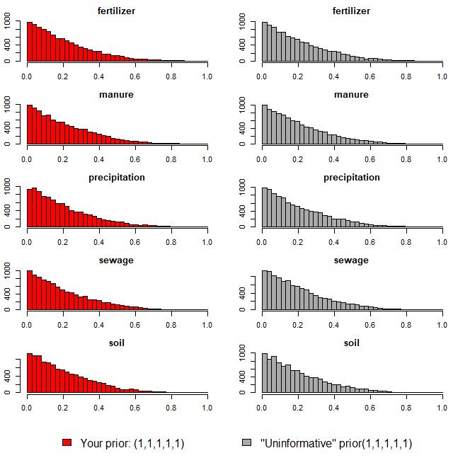

3) Model 실행 결과(오염원 기여율 추정 결과)
`-> 각 오염원 별 추정 기여율에 대한 신뢰구간 포함

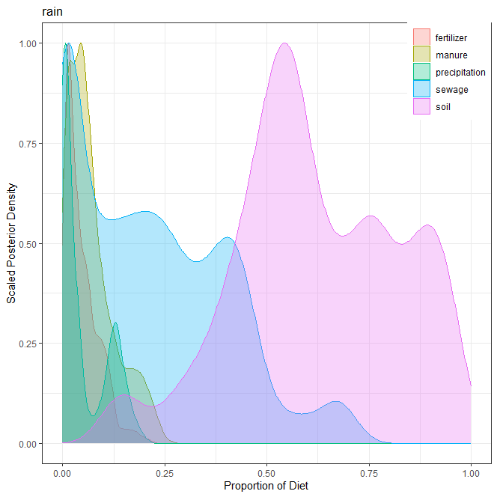
1] 강우(rain)
오염원 | 평균 | 표준편차 | 2.50% | 5% | 25% | 50% | 75% | 95% | 97.50%
분뇨(manure) | 0.070 | 0.057 | 0.004 | 0.005 | 0.026 | 0.055 | 0.098 | 0.194 | 0.212
화학비료(fertilizer) | 0.047 | 0.041 | 0.004 | 0.005 | 0.015 | 0.035 | 0.068 | 0.121 | 0.151
토양(soil) | 0.618 | 0.199 | 0.161 | 0.282 | 0.493 | 0.588 | 0.773 | 0.934 | 0.956
하수(sewage) | 0.215 | 0.182 | 0.000 | 0.001 | 0.030 | 0.187 | 0.354 | 0.535 | 0.654
강우(precipitation) | 0.050 | 0.057 | 0.000 | 0.001 | 0.005 | 0.020 | 0.108 | 0.157 | 0.167
합계 | 1.000

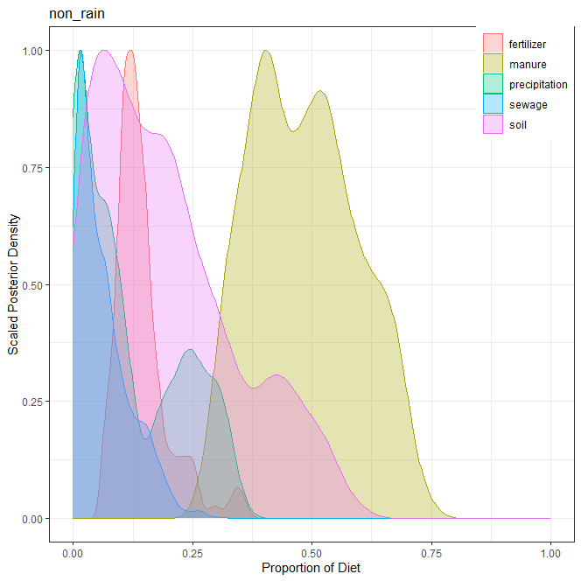
2] 비강우(non_rain)
오염원 | 평균 | 표준편차 | 2.50% | 5% | 25% | 50% | 75% | 95% | 97.50%
분뇨(manure) | 0.484 | 0.110 | 0.303 | 0.320 | 0.396 | 0.478 | 0.564 | 0.674 | 0.692
화학비료(fertilizer) | 0.143 | 0.056 | 0.068 | 0.076 | 0.107 | 0.130 | 0.160 | 0.256 | 0.326
토양(soil) | 0.195 | 0.146 | 0.006 | 0.010 | 0.075 | 0.169 | 0.285 | 0.479 | 0.522
하수(sewage) | 0.063 | 0.056 | 0.002 | 0.004 | 0.018 | 0.047 | 0.093 | 0.175 | 0.195
강우(precipitation) | 0.115 | 0.106 | 0.004 | 0.005 | 0.015 | 0.075 | 0.215 | 0.309 | 0.321
합계 | 1.000

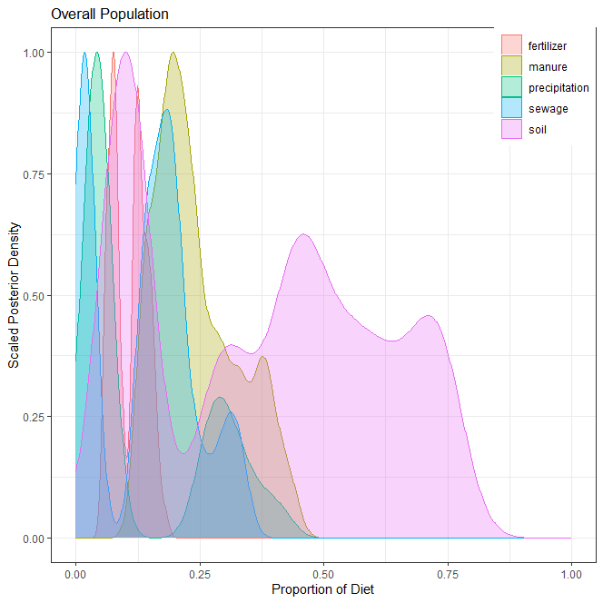
3] 전체(overall)
오염원 | 평균 | 표준편차 | 2.50% | 5% | 25% | 50% | 75% | 95% | 97.50%
분뇨(manure) | 0.232 | 0.083 | 0.130 | 0.136 | 0.181 | 0.225 | 0.299 | 0.397 | 0.423
화학비료(fertilizer) | 0.107 | 0.034 | 0.058 | 0.060 | 0.076 | 0.117 | 0.134 | 0.158 | 0.164
토양(soil) | 0.390 | 0.231 | 0.078 | 0.087 | 0.108 | 0.420 | 0.563 | 0.734 | 0.749
하수(sewage) | 0.139 | 0.099 | 0.012 | 0.013 | 0.018 | 0.154 | 0.198 | 0.313 | 0.326
강우(precipitation) | 0.132 | 0.131 | 0.021 | 0.023 | 0.040 | 0.049 | 0.277 | 0.368 | 0.408
합계 | 1.000

4] 각 오염원 별 correlation

ver2
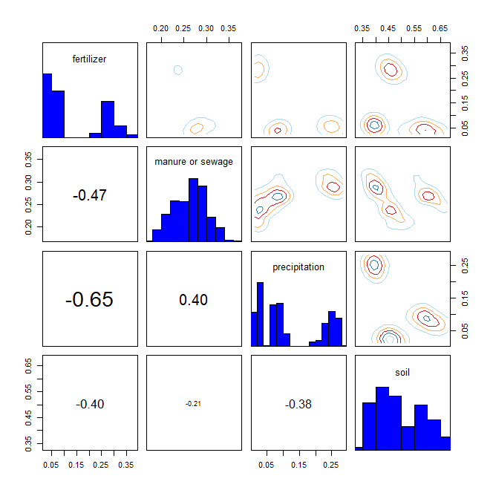
* R language MixSIAR package 기반 Bayesian Isotope Mixing Model 적합 결과
 |  |  |  |  |  |  |  |  | DIC | median of xi
1. 사용 데이터: 2024 환경기초조사사업 결과(d15N, d18O) |  |  |  |  |  |  |  |  | 1942.417 | d15N | 0.5
2. 조사하천: 지석천 |  |  |  |  |  |  |  |  |  | d18O | 0.1
3. 조사기간: 2024년 4~9월
4. 공변인: 강우 여부(rain, random)
5. 설정 오염원: 분뇨+하수(manure or sewage), 화학비료(fertilizer), 토양(soil), 강우(precipitation)

6. Model 적합 결과
1) isospace plot
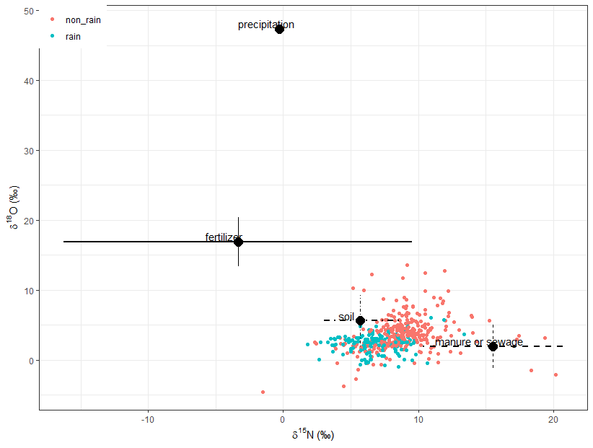

2) prior=1
`-> 조사 전 모든 오염원에 대한 사전 가능성(사전분포 모수)을 동일하게 설정
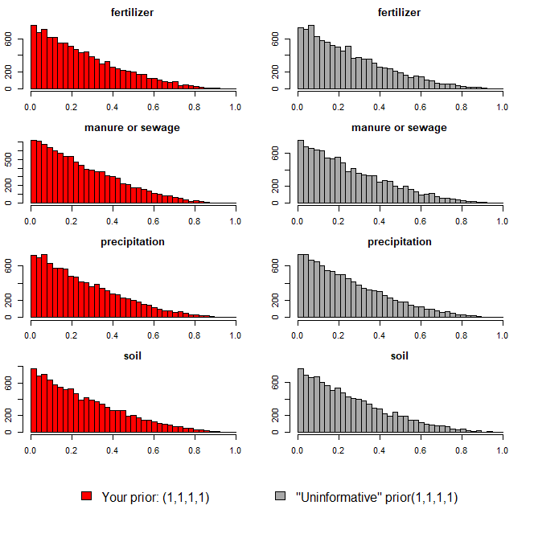

3) Model 실행 결과(오염원 기여율 추정 결과)
`-> 각 오염원 별 추정 기여율에 대한 신뢰구간 포함

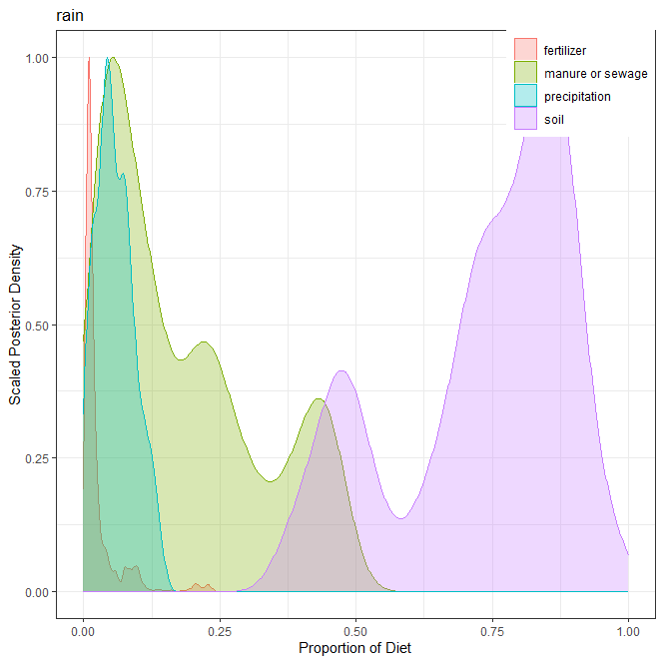
1] 강우(rain)
오염원 | 평균 | 표준편차 | 2.50% | 5% | 25% | 50% | 75% | 95% | 97.50%
분뇨+하수(manure and sewage) | 0.182 | 0.143 | 0.011 | 0.016 | 0.057 | 0.136 | 0.273 | 0.449 | 0.466
화학비료(fertilizer) | 0.027 | 0.039 | 0.002 | 0.004 | 0.008 | 0.013 | 0.025 | 0.099 | 0.156
토양(soil) | 0.733 | 0.159 | 0.403 | 0.437 | 0.646 | 0.775 | 0.857 | 0.914 | 0.951
강우(precipitation) | 0.058 | 0.035 | 0.002 | 0.007 | 0.033 | 0.053 | 0.081 | 0.123 | 0.132
합계 | 1.000

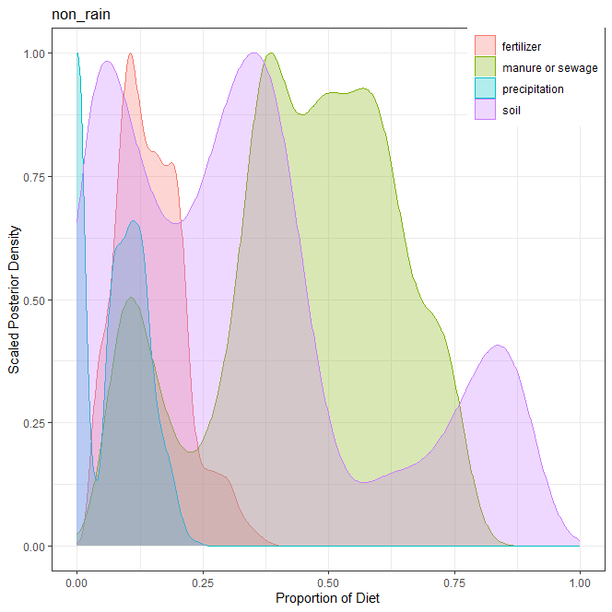
2] 비강우(non_rain)
오염원 | 평균 | 표준편차 | 2.50% | 5% | 25% | 50% | 75% | 95% | 97.50%
분뇨+하수(manure and sewage) | 0.446 | 0.182 | 0.086 | 0.097 | 0.354 | 0.468 | 0.585 | 0.724 | 0.740
화학비료(fertilizer) | 0.147 | 0.066 | 0.040 | 0.045 | 0.099 | 0.139 | 0.190 | 0.276 | 0.304
토양(soil) | 0.331 | 0.255 | 0.018 | 0.025 | 0.111 | 0.301 | 0.426 | 0.855 | 0.874
강우(precipitation) | 0.076 | 0.060 | 0.000 | 0.000 | 0.001 | 0.081 | 0.123 | 0.174 | 0.189
합계 | 1.000

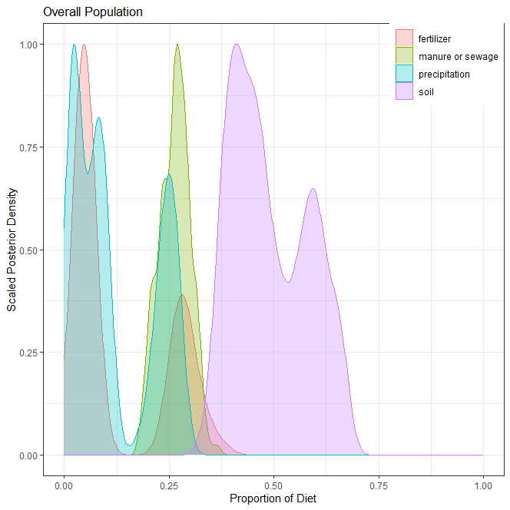
3] 전체(overall)
오염원 | 평균 | 표준편차 | 2.50% | 5% | 25% | 50% | 75% | 95% | 97.50%
분뇨+하수(manure and sewage) | 0.263 | 0.036 | 0.193 | 0.203 | 0.237 | 0.266 | 0.288 | 0.321 | 0.326
화학비료(fertilizer) | 0.128 | 0.116 | 0.029 | 0.030 | 0.042 | 0.059 | 0.271 | 0.324 | 0.337
토양(soil) | 0.492 | 0.091 | 0.364 | 0.370 | 0.413 | 0.469 | 0.571 | 0.649 | 0.660
강우(precipitation) | 0.117 | 0.095 | 0.014 | 0.015 | 0.027 | 0.085 | 0.230 | 0.269 | 0.273
합계 | 1.000

4] 각 오염원 별 correlation

ver3
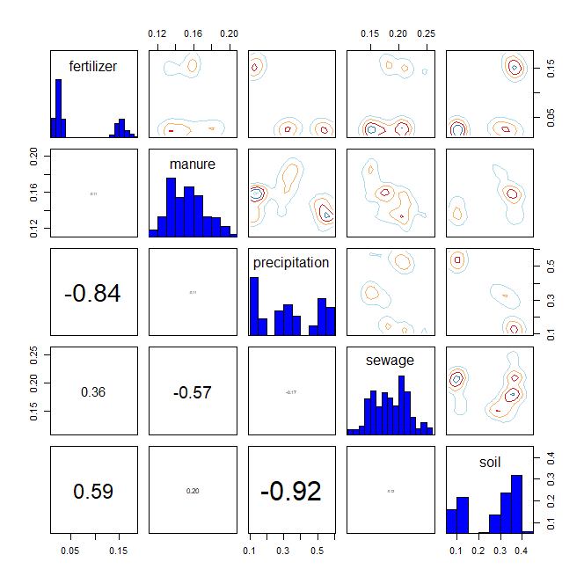
* R language MixSIAR package 기반 Bayesian Isotope Mixing Model 적합 결과
 |  |  |  |  |  |  |  |  | DIC | median of xi
1. 사용 데이터: 2024 환경기초조사사업 결과(d15N, d18O) |  |  |  |  |  |  |  |  | 1666.848 | d15N | 1.3
2. 조사하천: 지석천 |  |  |  |  |  |  |  |  |  | d18O | 0.4
3. 조사기간: 2024년 4~9월
4. 공변인: 강우 여부(rain, random)
5. 설정 오염원: 분뇨(manure), 화학비료(fertilizer), 토양(soil), 하수(sewage), 강우(precipitation)

6. Model 적합 결과
1) isospace plot
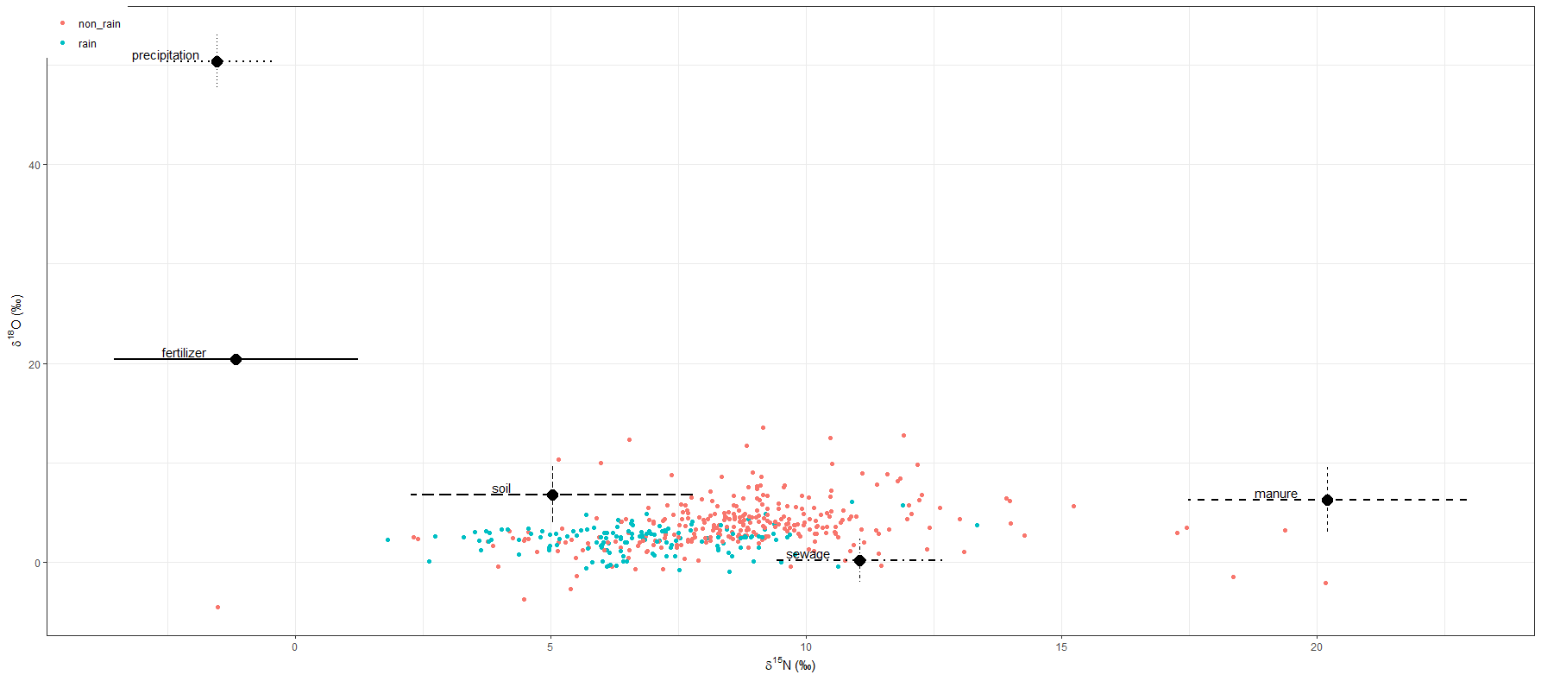

2) prior=1
`-> 조사 전 모든 오염원에 대한 사전 가능성(사전분포 모수)을 동일하게 설정
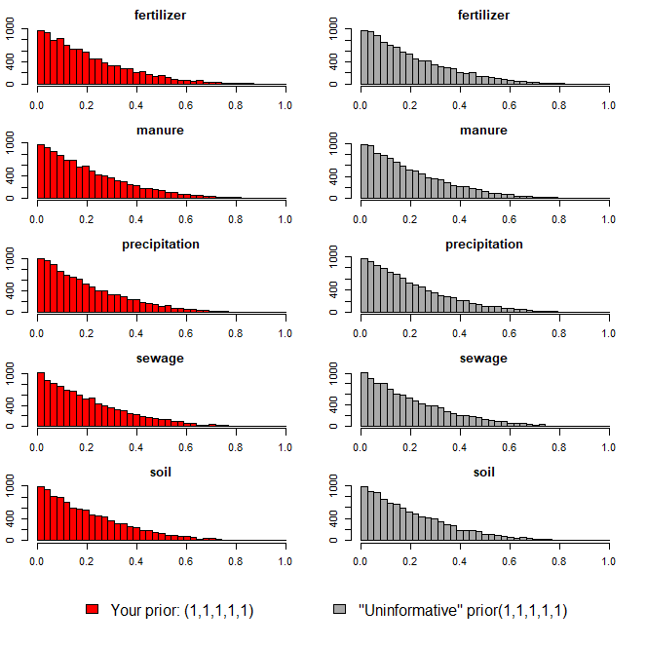

3) Model 실행 결과(오염원 기여율 추정 결과)
`-> 각 오염원 별 추정 기여율에 대한 신뢰구간 포함

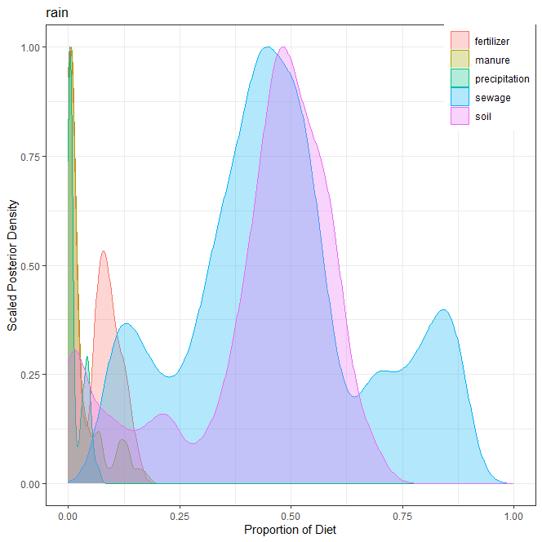
1] 강우(rain)
오염원 | 평균 | 표준편차 | 2.50% | 5% | 25% | 50% | 75% | 95% | 97.50%
분뇨(manure) | 0.034 | 0.044 | 0.000 | 0.001 | 0.004 | 0.014 | 0.046 | 0.134 | 0.154
화학비료(fertilizer) | 0.055 | 0.048 | 0.000 | 0.000 | 0.004 | 0.062 | 0.092 | 0.135 | 0.145
토양(soil) | 0.419 | 0.180 | 0.004 | 0.012 | 0.370 | 0.472 | 0.542 | 0.623 | 0.653
하수(sewage) | 0.473 | 0.205 | 0.103 | 0.122 | 0.350 | 0.457 | 0.571 | 0.853 | 0.870
강우(precipitation) | 0.019 | 0.019 | 0.000 | 0.001 | 0.003 | 0.007 | 0.037 | 0.054 | 0.060
합계 | 1.000

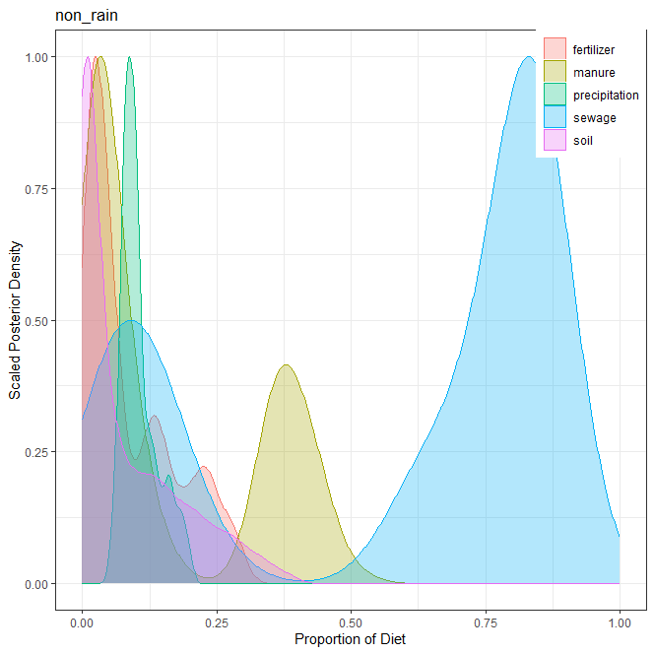
2] 비강우(non_rain)
오염원 | 평균 | 표준편차 | 2.50% | 5% | 25% | 50% | 75% | 95% | 97.50%
분뇨(manure) | 0.160 | 0.166 | 0.008 | 0.010 | 0.025 | 0.062 | 0.357 | 0.438 | 0.456
화학비료(fertilizer) | 0.090 | 0.083 | 0.004 | 0.006 | 0.023 | 0.054 | 0.145 | 0.253 | 0.276
토양(soil) | 0.080 | 0.096 | 0.000 | 0.000 | 0.005 | 0.034 | 0.135 | 0.285 | 0.321
하수(sewage) | 0.564 | 0.337 | 0.015 | 0.029 | 0.139 | 0.763 | 0.842 | 0.867 | 0.872
강우(precipitation) | 0.106 | 0.034 | 0.062 | 0.067 | 0.082 | 0.096 | 0.123 | 0.179 | 0.189
합계 | 1.000

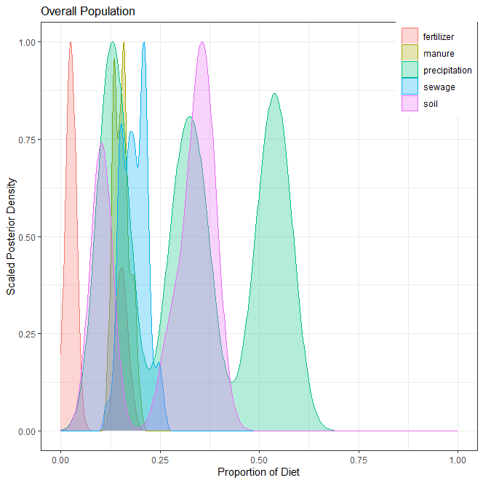
3] 전체(overall)
오염원 | 평균 | 표준편차 | 2.50% | 5% | 25% | 50% | 75% | 95% | 97.50%
분뇨(manure) | 0.153 | 0.020 | 0.120 | 0.124 | 0.136 | 0.153 | 0.164 | 0.188 | 0.193
화학비료(fertilizer) | 0.068 | 0.061 | 0.018 | 0.018 | 0.023 | 0.029 | 0.146 | 0.167 | 0.173
토양(soil) | 0.263 | 0.118 | 0.082 | 0.087 | 0.114 | 0.324 | 0.360 | 0.392 | 0.394
하수(sewage) | 0.186 | 0.031 | 0.131 | 0.143 | 0.160 | 0.185 | 0.209 | 0.239 | 0.249
강우(precipitation) | 0.330 | 0.168 | 0.112 | 0.115 | 0.149 | 0.326 | 0.519 | 0.567 | 0.576
합계 | 1.000

4] 각 오염원 별 correlation

ver4
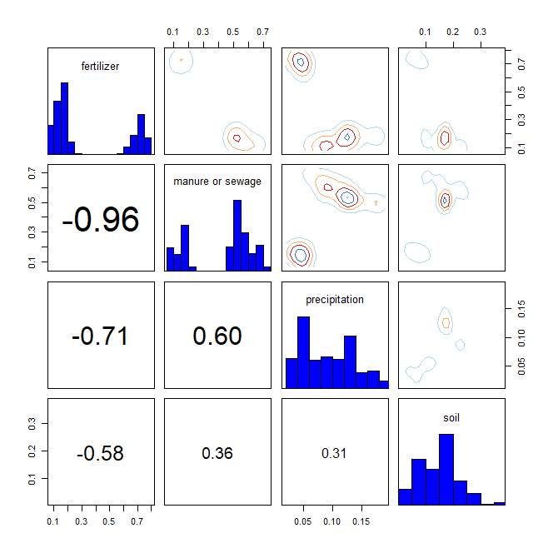
* R language MixSIAR package 기반 Bayesian Isotope Mixing Model 적합 결과
 |  |  |  |  |  |  |  |  | DIC | median of xi
1. 사용 데이터: 2024 환경기초조사사업 결과(d15N, d18O) |  |  |  |  |  |  |  |  | 1772.37 | d15N | 0.5
2. 조사하천: 지석천 |  |  |  |  |  |  |  |  |  | d18O | 0.1
3. 조사기간: 2024년 4~9월
4. 공변인: 강우 여부(rain, random)
5. 설정 오염원: 분뇨+하수(manure or sewage), 화학비료(fertilizer), 토양(soil), 강우(precipitation)

6. Model 적합 결과
1) isospace plot
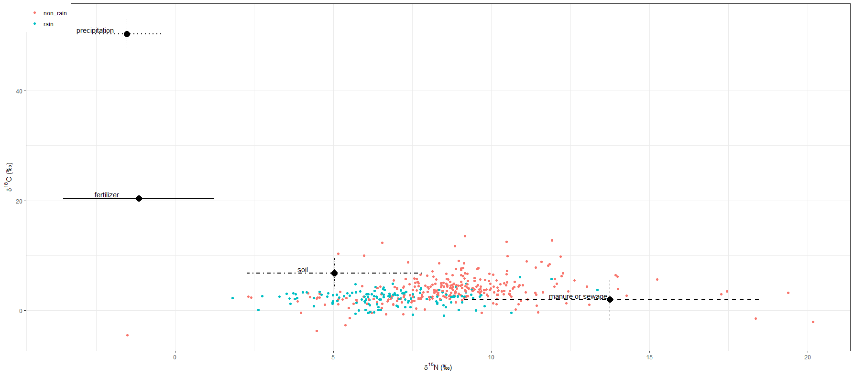

2) prior=1
`-> 조사 전 모든 오염원에 대한 사전 가능성(사전분포 모수)을 동일하게 설정
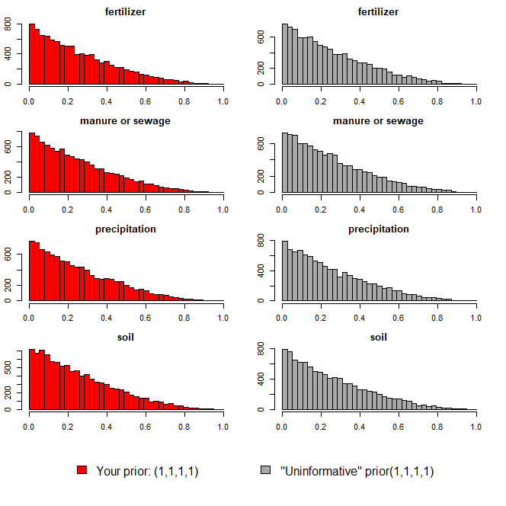

3) Model 실행 결과(오염원 기여율 추정 결과)
`-> 각 오염원 별 추정 기여율에 대한 신뢰구간 포함

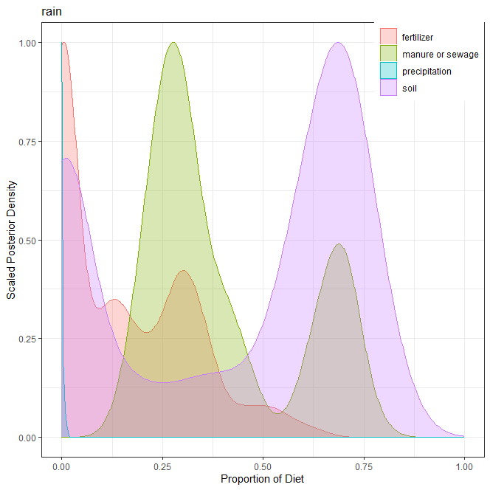
1] 강우(rain)
오염원 | 평균 | 표준편차 | 2.50% | 5% | 25% | 50% | 75% | 95% | 97.50%
분뇨+하수(manure and sewage) | 0.400 | 0.183 | 0.180 | 0.196 | 0.261 | 0.321 | 0.610 | 0.717 | 0.732
화학비료(fertilizer) | 0.157 | 0.161 | 0.000 | 0.000 | 0.000 | 0.122 | 0.291 | 0.463 | 0.525
토양(soil) | 0.441 | 0.303 | 0.000 | 0.000 | 0.059 | 0.585 | 0.696 | 0.779 | 0.807
강우(precipitation) | 0.002 | 0.003 | 0.000 | 0.000 | 0.000 | 0.001 | 0.002 | 0.009 | 0.011
합계 | 1.000

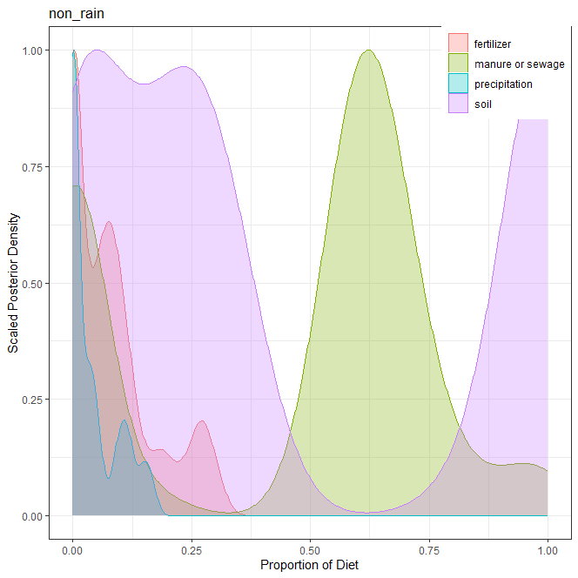
2] 비강우(non_rain)
오염원 | 평균 | 표준편차 | 2.50% | 5% | 25% | 50% | 75% | 95% | 97.50%
분뇨+하수(manure and sewage) | 0.445 | 0.317 | 0.000 | 0.000 | 0.003 | 0.588 | 0.658 | 0.867 | 0.972
화학비료(fertilizer) | 0.083 | 0.089 | 0.000 | 0.000 | 0.000 | 0.064 | 0.118 | 0.275 | 0.291
토양(soil) | 0.431 | 0.403 | 0.000 | 0.001 | 0.060 | 0.268 | 0.988 | 1.000 | 1.000
강우(precipitation) | 0.041 | 0.051 | 0.000 | 0.000 | 0.000 | 0.017 | 0.076 | 0.151 | 0.163
합계 | 1.000

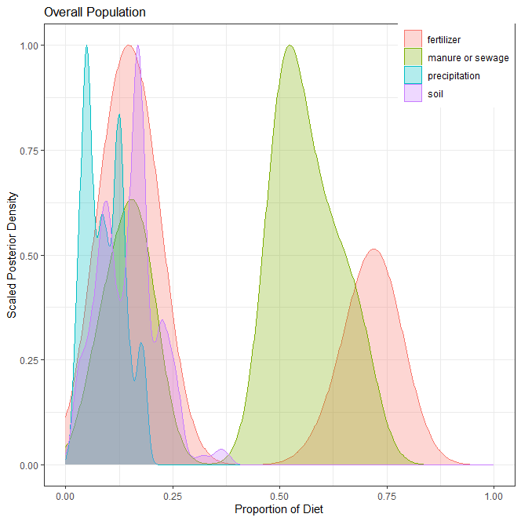
3] 전체(overall)
오염원 | 평균 | 표준편차 | 2.50% | 5% | 25% | 50% | 75% | 95% | 97.50%
분뇨+하수(manure and sewage) | 0.425 | 0.208 | 0.076 | 0.085 | 0.176 | 0.513 | 0.586 | 0.680 | 0.693
화학비료(fertilizer) | 0.336 | 0.271 | 0.092 | 0.095 | 0.119 | 0.180 | 0.690 | 0.755 | 0.772
토양(soil) | 0.148 | 0.068 | 0.030 | 0.037 | 0.094 | 0.158 | 0.180 | 0.256 | 0.268
강우(precipitation) | 0.091 | 0.045 | 0.022 | 0.029 | 0.051 | 0.086 | 0.125 | 0.175 | 0.184
합계 | 1.000

4] 각 오염원 별 correlation

